Sequence
Init |  | // Init setting
Mode |  | // Mode setting
0100 | 0100 | // Streaming on, 0103 for mirror/flip

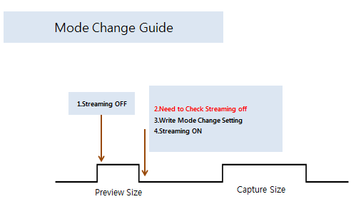
Mode Change |  |  |  | 新项目建议增加streaming off check的代码，如下，为了解决没有真正streaming off就使用新的命令引发报错：0x0005=0xFF，表示真正进入SW standby。
1 | Streaming off
2 | Check streaming off state |  |  | MTK平台参考如下代码
3 | Mode setting
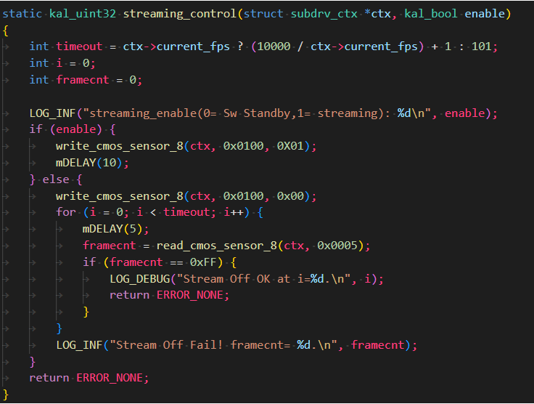
4 | Streaming on

 |  |  |  | 高通平台参考如下代码

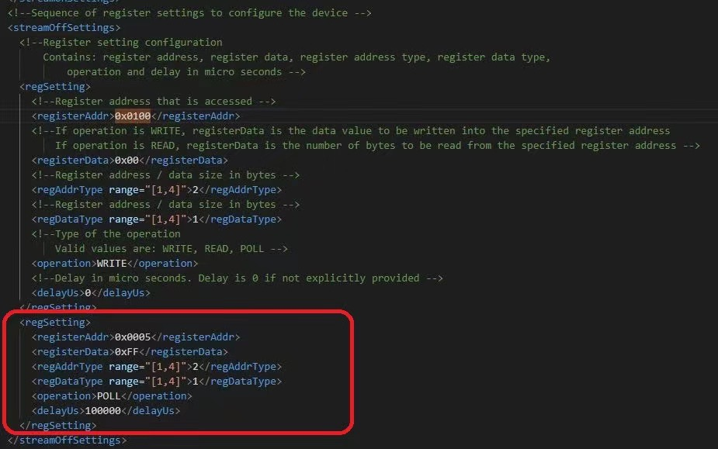

 |  |  | Dcrop
 |  |  | Total

